Home
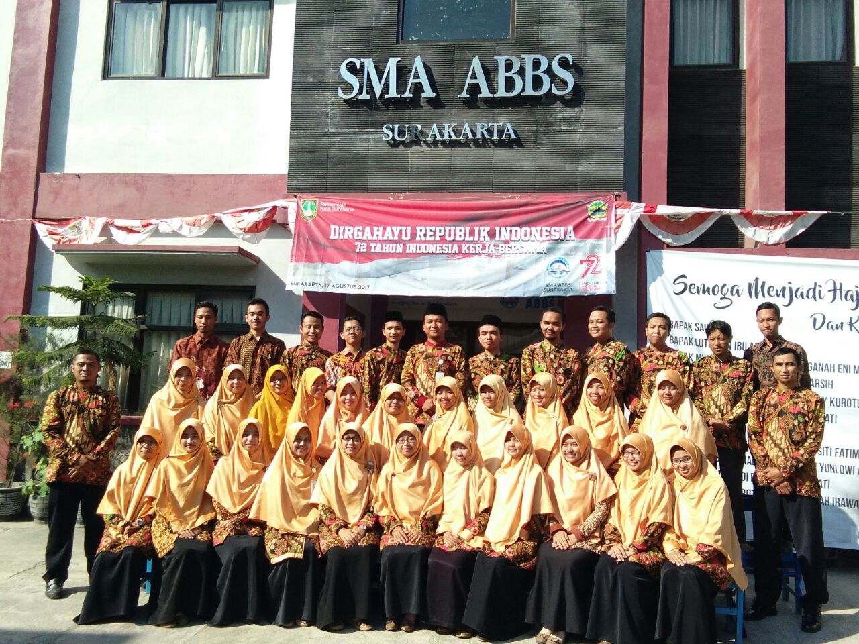

Legger Rapor
Wali Kelas

Nilai Ekstra
Catatan Walas
Kehadiran
Prestasi
Nilai Mapel
Catatan Sikap
Output
Setting
Input Data
Setting
Rapor
Cetak Rapor
Data Dikpora dan Peringkat Kelas

SMA ABBS Surakarta

SMA ABBS Surakarta
2020/2021
Semester I
X.MIPA 4

Legger Dinas
HOME
 |  | Legger Dinas SMA ABBS Surakarta Semester I Kelas X.MIPA 4

No | Nama Peserta Didik | No Induk | NISN | Kelas | Semester | Kelompok A (Wajib)
 |  |  |  |  |  | PAI | PPKn | Bahasa Indonesia | Matematika | Sejarah Indonesia
1 | 2 | 3 | 4 | 5 | 6 | 7 | 8 | 9 | 10 | 11
1 | Abdul Fattah Irfan Al Mubaroq | 2008004 | 0047308275 | X.MIPA 4 | I | 86 | 83 | 87 | 80 | 83
2 | Adam Zidane Danata Pranugroho | 2008009 | 0051700957 | X.MIPA 4 | I | 90 | 86 | 90 | 88 | 92
3 | Ahmad Fikry | 2008021 | 0050998196 | X.MIPA 4 | I | 88 | 86 | 91 | 83 | 88
4 | Akhmad Rifki Assegaf | 2008029 | 0058425358 | X.MIPA 4 | I | 91 | 88 | 90 | 90 | 90
5 | Almas Sabih Wahindra | 2008034 | 0059000208 | X.MIPA 4 | I | 88 | 88 | 89 | 82 | 81
6 | Aria Fenha Apri Bima | 2008054 | 0058068365 | X.MIPA 4 | I | 90 | 89 | 91 | 91 | 90
7 | Baharuddin Barkah Pratama | 2008075 | 0024374235 | X.MIPA 4 | I | 85 | 83 | 82 | 80 | 82
...

Rank
HOME
 |  | Ranking Siswa Per Mapel dan Dalam Kelas SMA ABBS Surakarta Semester I Kelas X.MIPA 4

No | Nama Peserta Didik | No Induk | NISN | Kelas | Semester | Kelompok A (Wajib)
 |  |  |  |  |  | PAI | PPKn | Bahasa Indonesia | Matematika
1 | 2 | 3 | 4 | 5 | 6 | 7 | 8 | 9 | 10
1 | Abdul Fattah Irfan Al Mubaroq | 2008004 | 0047308275 | X.MIPA 4 | I | 21 | 27 | 23 | 20
2 | Adam Zidane Danata Pranugroho | 2008009 | 0051700957 | X.MIPA 4 | I | 4 | 14 | 12 | 4
3 | Ahmad Fikry | 2008021 | 0050998196 | X.MIPA 4 | I | 15 | 14 | 1 | 15
4 | Akhmad Rifki Assegaf | 2008029 | 0058425358 | X.MIPA 4 | I | 1 | 4 | 12 | 2
5 | Almas Sabih Wahindra | 2008034 | 0059000208 | X.MIPA 4 | I | 15 | 4 | 17 | 18
6 | Aria Fenha Apri Bima | 2008054 | 0058068365 | X.MIPA 4 | I | 4 | 1 | 1 | 1
7 | Baharuddin Barkah Pratama | 2008075 | 0024374235 | X.MIPA 4 | I | 25 | 27 | 32 | 20
...

Setting
HOME

SETTING RAPOR |  | DATA SISWA

Nama Sekolah | SMA ABBS Surakarta | No
Alamat | Jln. Tarumanegara III No 22, Banyuanyar, Banjarsari, Surakarta | 1
 |  | 2
 |  | 3
Nama Kepsek | Anna Rafaidah, S.Pd. | 4
NIK | 2014 09 2 095 | 5
Kelas | X.MIPA 4 | 6
Nama Wali Kelas | Alfi Suryani Yusuf, S.Pd. | 7
NIK | 2020 04 3 481 | 8
...

Raport
HOME
CEK LEGGER
 |  |  |  |  | 31

Nama Sekolah |  | : SMA ABBS Surakarta | Kelas | : X.MIPA 4
Alamat |  | : Jln. Tarumanegara III No 22, Banyuanyar, Banjarsari, Surakarta | Semester | : I (Gasal)
 |  | Banjarsari, Surakarta | Thn. Pelajaran | : 2020/2021
Nama Peserta Didik |  | : Rusianto Munif
Nomor Induk/NISN |  | : 2008307 / 0060172183

CAPAIAN HASIL BELAJAR
A. | Sikap
1. Sikap Spiritual

Predikat |  | Deskripsi
B |  | Taat menjalankan ibadah sholat tepat waktu dan aktif mengikuti kegiatan keagamaan di sekolah.
...

Legger
HOME
PAI
PKn
Bhs. Indo
Mat (W)
Sejarah
Bhs. Ingg (W)
SBK
Penjasorkes
TKJ
Bhs. Jawa
Mat (P)
Fisika
Kimia
Biologi
Bhs. Ing (P)
Bhs. Arab
CETAK RAPORT
 | Legger Rapor SMA ABBS Surakarta Semester I Kelas X.MIPA 4

No | Nama Peserta Didik | No Induk | NISN | Kelas | Nilai Sikap |  |  |  | Kelompok A (Wajib)
 |  |  |  |  |  |  |  |  | Pendidikan Agama dan Budi Pekerti
 |  |  |  |  | Spiritual |  | Sosial |  | Pengetahuan
 |  |  |  |  | Predikat | Deskripsi | Predikat | Deskripsi | Angka | Huruf
1 | 2 | 3 | 4 | 5 | 6 | 7 | 8 | 9 | 10 | 11
1 | Abdul Fattah Irfan Al Mubaroq | 2008004 | 0047308275 | X.MIPA 4 | B | Taat menjalankan ibadah sholat tepat waktu dan aktif mengikuti kegiatan keagamaan di sekolah. | B | Memiliki sopan santun yang sangat baik dan selalu bersikap jujur dalam mengerjakan tugas | 86.00 | B
2 | Adam Zidane Danata Pranugroho | 2008009 | 0051700957 | X.MIPA 4 | B | Taat menjalankan ibadah sholat tepat waktu dan aktif mengikuti kegiatan keagamaan di sekolah. | B | Memiliki sopan santun yang sangat baik dan selalu bersikap jujur dalam mengerjakan tugas | 90.00 | A
3 | Ahmad Fikry | 2008021 | 0050998196 | X.MIPA 4 | B | Taat menjalankan ibadah sholat tepat waktu dan aktif mengikuti kegiatan keagamaan di sekolah. | B | Memiliki sopan santun yang sangat baik dan selalu bersikap jujur dalam mengerjakan tugas | 88.00 | A
4 | Akhmad Rifki Assegaf | 2008029 | 0058425358 | X.MIPA 4 | B | Taat menjalankan ibadah sholat tepat waktu dan aktif mengikuti kegiatan keagamaan di sekolah. | B
5 | Almas Sabih Wahindra | 2008034 | 0059000208 | X.MIPA 1 | B | Taat menjalankan ibadah sholat tepat waktu dan aktif mengikuti kegiatan keagamaan di sekolah. | B
...

Catatan Sikap
HOME
DAFTAR CATATAN KOMPETENSI SIKAP
SEMESTER GENAP
TAHUN PELAJARAN 2015/2016

Klas / Program |  | : XII.MIPA Khawarizmi

No | Waktu | Nama | Kejadian/Perilaku | Butir Sikap | (+/-) | Tindak Lanjut
1 | 22 Januari 2016 | Miko | Membantu membersihkan kantor | Percaya diri | + | Diapresiasi
...

Input Nilai Sikap dan Catatan
HOME
 | Input Data Nilai Sikap dan Catatan Walas Siswa Kelas X.MIPA 4 Tahun 2020/2021 Semester I
No | Nama | NIS | Spiritual |  | Sosial |  | Catatan Wali Kelas
 |  |  | Predikat | Deskripsi | Predikat | Deskripsi
1 | Abdul Fattah Irfan Al Mubaroq | 2008004 | B | Taat menjalankan ibadah sholat tepat waktu dan aktif mengikuti kegiatan keagamaan di sekolah. | B | Memiliki sopan santun yang sangat baik dan selalu bersikap jujur dalam mengerjakan tugas | Peserta didik sudah menunjukkan sikap mengamalkan ajaran agamanya, konsisten menerapkan sikap santun, jujur, dan mandiri. Tingkatkan rasa ingin tahu dan sikap baik di dalam maupun di luar pembelajaran.
2 | Adam Zidane Danata Pranugroho | 2008009 | B | Taat menjalankan ibadah sholat tepat waktu dan aktif mengikuti kegiatan keagamaan di sekolah. | B | Memiliki sopan santun yang sangat baik dan selalu bersikap jujur dalam mengerjakan tugas | Peserta didik sudah menunjukkan sikap mengamalkan ajaran agamanya, konsisten menerapkan sikap santun, jujur, dan mandiri. Tingkatkan rasa ingin tahu dan sikap baik di dalam maupun di luar pembelajaran.
3 | Ahmad Fikry | 2008021 | B | Taat menjalankan ibadah sholat tepat waktu dan aktif mengikuti kegiatan keagamaan di sekolah. | B | Memiliki sopan santun yang sangat baik dan selalu bersikap jujur dalam mengerjakan tugas | Peserta didik sudah menunjukkan sikap mengamalkan ajaran agamanya, konsisten menerapkan sikap santun, jujur, dan mandiri. Tingkatkan rasa ingin tahu dan sikap baik di dalam maupun di luar pembelajaran.
4 | Akhmad Rifki Assegaf | 2008029 | B | Taat menjalankan ibadah sholat tepat waktu dan aktif mengikuti kegiatan keagamaan di sekolah. | B | Memiliki sopan santun yang sangat baik dan selalu bersikap jujur dalam mengerjakan tugas | Peserta didik sudah menunjukkan sikap mengamalkan ajaran agamanya, konsisten menerapkan sikap santun, jujur, dan mandiri. Tingkatkan rasa ingin tahu dan sikap baik di dalam maupun di luar pembelajaran.
5 | Almas Sabih Wahindra | 2008034 | B | Taat menjalankan ibadah sholat tepat waktu dan aktif mengikuti kegiatan keagamaan di sekolah. | B | Memiliki sopan santun yang sangat baik dan selalu bersikap jujur dalam mengerjakan tugas | Peserta didik sudah menunjukkan sikap mengamalkan ajaran agamanya, konsisten menerapkan sikap santun, jujur, dan mandiri. Tingkatkan rasa ingin tahu dan sikap baik di dalam maupun di luar pembelajaran.
6 | Aria Fenha Apri Bima | 2008054 | B | Taat menjalankan ibadah sholat tepat waktu dan aktif mengikuti kegiatan keagamaan di sekolah. | B | Memiliki sopan santun yang sangat baik dan selalu bersikap jujur dalam mengerjakan tugas | Peserta didik sudah menunjukkan sikap mengamalkan ajaran agamanya, konsisten menerapkan sikap santun, jujur, dan mandiri. Tingkatkan rasa ingin tahu dan sikap baik di dalam maupun di luar pembelajaran.
7 | Baharuddin Barkah Pratama | 2008075 | B | Taat menjalankan ibadah sholat tepat waktu dan aktif mengikuti kegiatan keagamaan di sekolah. | B | Memiliki sopan santun yang sangat baik dan selalu bersikap jujur dalam mengerjakan tugas | Peserta didik sudah menunjukkan sikap mengamalkan ajaran agamanya, konsisten menerapkan sikap santun, jujur, dan mandiri. Tingkatkan rasa ingin tahu dan sikap baik di dalam maupun di luar pembelajaran.
8 | Daffa Arya Pudyastungkara | 2008089 | B | Taat menjalankan ibadah sholat tepat waktu dan aktif mengikuti kegiatan keagamaan di sekolah. | B | Memiliki sopan santun yang sangat baik dan selalu bersikap jujur dalam mengerjakan tugas | Peserta didik sudah menunjukkan sikap mengamalkan ajaran agamanya, konsisten menerapkan sikap santun, jujur, dan mandiri. Tingkatkan rasa ingin tahu dan sikap baik di dalam maupun di luar pembelajaran.
9 | Dody Muhammad Pasha | 2008095 | B | Taat menjalankan ibadah sholat tepat waktu dan aktif mengikuti kegiatan keagamaan di sekolah. | B | Memiliki sopan santun yang sangat baik dan selalu bersikap jujur dalam mengerjakan tugas | Peserta didik sudah menunjukkan sikap mengamalkan ajaran agamanya, konsisten menerapkan sikap santun, jujur, dan mandiri. Tingkatkan rasa ingin tahu dan sikap baik di dalam maupun di luar pembelajaran.
10 | Elga Perdana | 2008099 | B | Taat menjalankan ibadah sholat tepat waktu dan aktif mengikuti kegiatan keagamaan di sekolah. | B | Memiliki sopan santun yang sangat baik dan selalu bersikap jujur dalam mengerjakan tugas | Peserta didik sudah menunjukkan sikap mengamalkan ajaran agamanya, konsisten menerapkan sikap santun, jujur, dan mandiri. Tingkatkan rasa ingin tahu dan sikap baik di dalam maupun di luar pembelajaran.
...

Input Ekstra
HOME
 | Input Data Ekstrakurikuler Siswa Kelas X.MIPA 4 Tahun 2020/2021 Semester I

No | Nama | NIS | Ekstra Kurikuler
 |  |  | Ekstra Wajib | Nilai | Deskripsi | Ekstra Pilihan | Nilai
1 | Abdul Fattah Irfan Al Mubaroq | 2008004 | Pramuka | Baik | Peserta didik mampu menjelaskan hal-hal terkait survival dan implementasi Dasa Dharma di alam terbuka.
2 | Adam Zidane Danata Pranugroho | 2008009 | Pramuka | Baik | Peserta didik mampu menjelaskan hal-hal terkait survival dan implementasi Dasa Dharma di alam terbuka.
3 | Ahmad Fikry | 2008021 | Pramuka | Baik | Peserta didik mampu menjelaskan hal-hal terkait survival dan implementasi Dasa Dharma di alam terbuka.
4 | Akhmad Rifki Assegaf | 2008029 | Pramuka | Baik | Peserta didik mampu menjelaskan hal-hal terkait survival dan implementasi Dasa Dharma di alam terbuka.
5 | Almas Sabih Wahindra | 2008034 | Pramuka | Baik | Peserta didik mampu menjelaskan hal-hal terkait survival dan implementasi Dasa Dharma di alam terbuka.
6 | Aria Fenha Apri Bima | 2008054 | PMR | Baik | Peserta didik memiliki kemampuan yang baik dalam materi pertolongan pertama, siaga dan tanggap bencana, dan kepekaan terhadap lingkungan sekitar yang tinggi
7 | Baharuddin Barkah Pratama | 2008075 | Pramuka | Baik | Peserta didik mampu menjelaskan hal-hal terkait survival dan implementasi Dasa Dharma di alam terbuka.
8 | Daffa Arya Pudyastungkara | 2008089 | PMR | Baik | Peserta didik memiliki kemampuan yang baik dalam materi pertolongan pertama, siaga dan tanggap bencana, dan kepekaan terhadap lingkungan sekitar yang tinggi
9 | Dody Muhammad Pasha | 2008095 | Pramuka | Baik | Peserta didik mampu menjelaskan hal-hal terkait survival dan implementasi Dasa Dharma di alam terbuka.
...

Input Kehadiran
HOME
 | Input Data Kehadiran Siswa Kelas X.MIPA 4 Tahun 2020/2021 Semester I

No | Nama | NIS | Ketidakhadiran
 |  |  | Sakit | Izin | Tanpa Keterangan
1 | Abdul Fattah Irfan Al Mubaroq | 2008004 | - | 1 | -
2 | Adam Zidane Danata Pranugroho | 2008009 | - | 2 | -
3 | Ahmad Fikry | 2008021 | - | - | -
4 | Akhmad Rifki Assegaf | 2008029 | - | - | -
5 | Almas Sabih Wahindra | 2008034 | - | - | -
6 | Aria Fenha Apri Bima | 2008054 | - | 4 | -
7 | Baharuddin Barkah Pratama | 2008075 | - | 2 | -
8 | Daffa Arya Pudyastungkara | 2008089 | - | - | -
9 | Dody Muhammad Pasha | 2008095 | - | - | -
...

Input Prestasi
HOME
 | Input Data Prestasi Siswa Kelas X.MIPA 4 Tahun 2020/2021 Semester I

No | Nama | NIS | Prestasi |  |  |  | Keterangan Prestasi
 |  |  | Prestasi 1 | Prestasi 2 | Prestasi 3 | Prestasi 4 | 1

1 | Abdul Fattah Irfan Al Mubaroq | 2008004
2 | Adam Zidane Danata Pranugroho | 2008009
3 | Ahmad Fikry | 2008021
4 | Akhmad Rifki Assegaf | 2008029
5 | Almas Sabih Wahindra | 2008034
6 | Aria Fenha Apri Bima | 2008054
7 | Baharuddin Barkah Pratama | 2008075
8 | Daffa Arya Pudyastungkara | 2008089
...

Sheet1
BACK
Kelas | X MIPA ABU DZAR |  | X MIPA M ALFATIH |  | SALMAN AL FARISI
 | Nama | NIS | Nama | NIS | Nama | NIS
1 | Abdil Syafiq Lorentz Wibisono | 19071001 | Afif Naufal Fathin | 19071006 | Abib Hilal Agra Pramudana | 19071002
2 | Ahmad Qurquzani | 19071009 | Al Hafidz Oktavi Ramadhan | 19071010 | Akhmad Bahtiar Jayawardana | 19071007
3 | Alby Raditya Putra | 19071011 | Anif Punto Adhi | 19071015 | Ahmad Hafidz Yuniansa | 19071008
4 | Anugrah Akbar Rosyid Prabowo | 19071016 | Aufa Lazuardi Sulaiman | 19071019 | Aldiansyah Rahma Mahendra Putra | 19071012
5 | Farras I'zaaz Fadhlurrohman | 19071038 | Fadli Akbar Hardhito | 19071030 | Alfian Hakim Restu Putra | 19071013
6 | Faruq Dzulfikr | 19071039 | Faiq Nurrohim | 19071032 | Asher Fawwas Adzka | 19071018
7 | Habib Nurrochman | 19071041 | Ilham Adhiyatma Yuwono | 19071045 | Bintang Ardi Nur Nugraha | 19071020
8 | Muhammad Rizqon Nafi | 19071057 | Jahfal Tora | 19071046 | Darell Afinaf Hibatullah | 19071022
9 | Muhammad Atid Dafa | 19071061 | Muhammad Alim Firmansyah | 19071055 | Devara Arwin Anindhito | 19071025
10 | Muhammad Ilham | 19071062 | Muhammad Athallah Fikri | 19071056 | Dhiyaa' Ahnaf Hariyanta | 19071027
...

